商品詳細イメージ
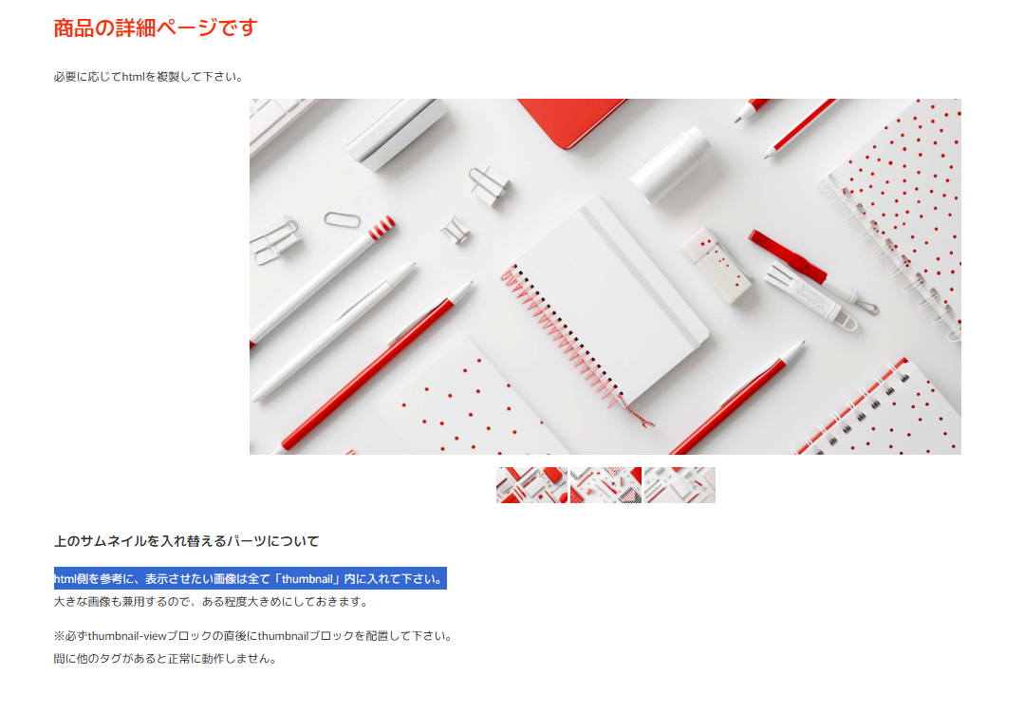
商品タイトル
商品サブタイトル

商品詳細タイトル
商品説明１
商品説明２

